EEFF
 |  | REAL 2019 | REAL 2020 | REAL 2021 | REAL 2022 | REAL 2023 | LBE 2024 | PRY 2025 | PRY 2026 | PRY 2027 | PRY 2028 | PRY 2029 | PRY 2030 | PRY 2031 | PRY 2032 | PRY 2033 | PRY 2034
 | EEFF | 2019 | 2020 | 2021 | 2022 | 2023 | 2024 | 2025 | 2026 | 2027 | 2028 | 2029 | 2030 | 2031 | 2032 | 2033 | 2034

 | Crecimiento Precio azúcar NY #11 | 0.8% | 4.3% | 38.6% | 5.4% | 27.8% | -4.4% | -21.7% | 0.0% | -8.3% | 0.0% | 0.0% | 0.0% | 0.0% | 0.0% | 0.0% | 0.0%
 | Azúcar NY #11 (USD cents/lb) | 12.35 | 12.88 | 17.86 | 18.82 | 24.05 | 23.00 | 18.00 | 18.00 | 16.50 | 16.50 | 16.50 | 16.50 | 16.50 | 16.50 | 16.50 | 16.50

 | TRM | 3,281 | 3,693 | 3,743 | 4,255 | 4,325 | 4,055 | 4,255 | 4,313 | 4,438 | 4,526 | 4,621 | 4,680 | 4,726 | 4,772 | 4,819 | 4,866
 |  | 10.98% | 12.56% | 1.35% | 13.69% | 1.64% | -6.24% | 4.92% | 1.36% | 2.90% | 2.00% | 2.10% | 1.27% | 0.98% | 0.98% | 0.98% | 0.98%
 |  |  |  |  |  |  |  |  |  |  |  |  |  |  |  |  |  |  |  | 202,158,476 | 146,810,254 | 46% | 38% | 42%
 |  |  |  |  |  |  |  |  |  |  |  |  |  |  |  |  |  |  |  | 116,970,073 | 128,838,071 | 29% | 37% | 33%
 | Matriz Ingresos |  |  |  |  |  |  |  |  |  |  |  |  |  |  |  |  |  |  | 8,943,576 | 12,218,030
 | Ventas Nacionales | 37.8% | 37.8% | 45.7% | 49.0% | 49.0% | 49.0% | 49.0% | 49.0% | 49.0% | 49.0% | 49.0% | 49.0% | 49.0% | 49.0% | 49.0% | 49.0% |  |  | (2,056,621) | (1,683,462)
 | Ventas Mercados excedentarios | 36.8% | 36.8% | 28.8% | 24.3% | 24.3% | 24.3% | 24.3% | 24.3% | 24.3% | 24.3% | 24.3% | 24.3% | 24.3% | 24.3% | 24.3% | 24.3% |  | total azucar | 326,015,504 | 286,182,893
 | Otros | 25.4% | 25.4% | 25.5% | 26.6% | 26.6% | 26.6% | 26.6% | 26.6% | 26.6% | 26.6% | 26.6% | 26.6% | 26.6% | 26.6% | 26.6% | 26.6% |  | Total ingresos | 437,576,735 | 383,784,560

 | Crecimiento estimado venta nacional |  |  |  |  |  | 9.3% | 8.5% | 5.0% | 4.3% | 3.7% | 3.5% | 3.5% | 3.5% | 3.5% | 3.5% | 3.5%
 | Crecimiento venta mcdos excedentarios | 11.9% | 17.4% | 40.5% | 19.8% | 29.9% | -10.4% | -17.9% | 1.4% | -5.7% | 2.0% | 2.1% | 1.3% | 1.0% | 1.0% | 1.0% | 1.0%
 | Crecimiento otras ventas | 3.2% | 3.8% | 1.8% | 1.8% | 5.6% | 9.3% | 5.2% | 4.4% | 3.9% | 3.7% | 3.6% | 3.6% | 3.3% | 3.0% | 3.0% | 3.0%
 | Crecimiento promedio Ingresos | 12.4% | 7.0% | 14.0% | 21.1% | 10.8% | 4.5% | 1.2% | 3.9% | 1.8% | 3.3% | 3.2% | 3.0% | 2.8% | 2.8% | 2.8% | 2.8%

 | Porcentaje Costos/Ingresos | 79.8% | 77.9% | 75.1% | 74.0% | 78.8% | 76.4% | 76.4% | 77.2% | 76.7% | 76.8% | 76.9% | 76.8% | 76.8% | 76.8% | 76.8% | 76.8%

 | Crecimiento Ingresos | 12.4% | 7.0% | 14.0% | 21.1% | 4.6% | -5.0% | 1.2% | 3.9% | 1.8% | 3.3% | 3.2% | 3.0% | 2.8% | 2.8% | 2.8% | 2.8%
 | Mejora Margen Bruto |  |  |  |  |  |  |  |  |  |  |  |  |  |  |  |  | TACC | 3.30% | 6.74%
 | Mejora Margen Operacional
 | Mejora Margen EBITDA
 | Ingresos
REAL 2019 | 358,534,549
REAL 2020 | 383,784,560
REAL 2021 | 437,691,547
REAL 2022 | 530,191,512
REAL 2023 | 554,729,657
LBE 2024 | 579,869,130
PRY 2025 | 586,815,854
PRY 2026 | 609,944,720
PRY 2027 | 620,771,796
PRY 2028 | 641,173,783
PRY 2029 | 661,666,636
PRY 2030 | 681,345,819
PRY 2031 | 700,651,354
PRY 2032 | 719,943,943
PRY 2033 | 739,767,757
PRY 2034 | 760,137,424
 | Crecimieno Gasto Administrativo | 4.0% | 8.7% | 16.4% | 3.5% | 8.5% | 19.3% | 5.2% | 4.4% | 3.9% | 3.7% | 3.6% | 3.6% | 3.3% | 3.0% | 3.0% | 3.0%
 | CAPEX/Ingresos | 8.95% | 11.21% | 8.75% | 9.03% | 7.84% | 7.12% | 7.12% | 7.12% | 7.12% | 7.12% | 7.12% | 7.12% | 7.12% | 7.12% | 7.12% | 7.12%
 |  |  |  | 14.0% | 21.1% | 4.6% | 4.5% | 1.2% | 3.9% | 1.8% | 3.3% | 3.2% | 3.0% | 2.8% | 2.8% | 2.8% | 2.8%
 | Costo Deuda |  |  |  |  |  | 11.4% | 11.4% | 11.4% | 11.4% | 11.4% | 11.4% | 11.4% | 11.4% | 11.4% | 11.4% | 11.4%

 | Estado de Resultados (Miles COP$) | 2019 | 2020 | 2021 | 2022 | 2023 | 2024 | 2025 | 2026 | 2027 | 2028 | 2029 | 2030 | 2031 | 2032 | 2033 | 2034

 | Ingresos | 358,534,549 | 383,784,560 | 437,691,547 | 530,191,512 | 554,729,657 | 579,869,130 | 586,815,854 | 609,944,720 | 620,771,796 | 641,173,783 | 661,666,636 | 681,345,819 | 700,651,354 | 719,943,943 | 739,767,757 | 760,137,424
 | Costos | 286,121,460 | 298,805,621 | 328,602,148 | 392,576,436 | 437,280,713 | 448,129,246 | 448,377,849 | 470,857,354 | 475,840,596 | 492,118,833 | 508,606,798 | 522,986,045 | 538,049,157 | 552,960,233 | 568,034,418 | 583,745,578
 | Utilidad Bruta | 72,413,089 | 84,978,939 | 109,089,399 | 137,615,076 | 117,448,944 | 131,739,884 | 138,438,005 | 139,087,366 | 144,931,200 | 149,054,950 | 153,059,838 | 158,359,774 | 162,602,197 | 166,983,710 | 171,733,339 | 176,391,846
 | Margen Bruto | 20.20% | 22.14% | 24.92% | 25.96% | 21.17% | 22.72% | 23.59% | 22.80% | 23.35% | 23.25% | 23.13% | 23.24% | 23.21% | 23.19% | 23.21% | 23.21%
 | Gasto Administrativo | 30,623,631 | 33,302,354 | 38,757,570 | 40,113,258 | 43,522,422 | 51,906,199 | 54,605,322 | 56,980,790 | 59,224,444 | 61,416,495 | 63,651,801 | 65,917,542 | 68,092,820 | 70,135,605 | 72,239,673 | 74,406,863
 | Utilidad Operacional | 41,789,458 | 51,676,585 | 70,331,829 | 97,501,818 | 73,926,522 | 79,833,684 | 83,832,683 | 82,106,576 | 85,706,757 | 87,638,455 | 89,408,037 | 92,442,232 | 94,509,377 | 96,848,105 | 99,493,666 | 101,984,982
 | Margen Operacional | 11.66% | 13.46% | 16.07% | 18.39% | 13.33% | 13.77% | 14.29% | 13.46% | 13.81% | 13.67% | 13.51% | 13.57% | 13.49% | 13.45% | 13.45% | 13.42%
 | Otros Ingresos | 641,094 | 1,433,522 | 1,405,684 | 1,328,655 | 2,243,642 | 5,707,063 | 6,003,831 | 6,265,012 | 6,511,701 | 6,752,716 | 6,998,487 | 7,247,604 | 7,486,775 | 7,711,378 | 7,942,720 | 8,181,001
 | Otros Egresos | 4,657,439 | 6,877,373 | 4,333,583 | 9,528,970 | 9,949,822 | 8,699,042 | 9,151,392 | 9,549,501 | 9,925,518 | 10,292,888 | 10,667,506 | 11,047,225 | 11,411,784 | 11,754,137 | 12,106,761 | 12,469,964
 | Ingreso Financiero | 2,024,717 | 1,900,145 | 1,590,005 | 4,879,175 | 6,404,284 | 2,732,788 | 2,874,893 | 2,999,958 | 3,118,083 | 3,233,491 | 3,351,177 | 3,470,465 | 3,584,990 | 3,692,540 | 3,803,316 | 3,917,416 | MARGEN BRUTO
 | Utilidad Bruta | Margen Bruto
REAL 2019 | 72,413,089 | 20.20%
REAL 2020 | 84,978,939 | 22.14%
REAL 2021 | 109,089,399 | 24.92%
REAL 2022 | 137,615,076 | 25.96%
REAL 2023 | 117,448,944 | 21.17%
LBE 2024 | 131,739,884 | 22.72%
PRY 2025 | 138,438,005 | 23.59%
PRY 2026 | 139,087,366 | 22.80%
PRY 2027 | 144,931,200 | 23.35%
PRY 2028 | 149,054,950 | 23.25%
PRY 2029 | 153,059,838 | 23.13%
PRY 2030 | 158,359,774 | 23.24%
PRY 2031 | 162,602,197 | 23.21%
PRY 2032 | 166,983,710 | 23.19%
PRY 2033 | 171,733,339 | 23.21%
PRY 2034 | 176,391,846 | 23.21%
 | Gasto Financiero | 16,157,523 | 11,313,674 | 6,545,801 | 11,182,718 | 26,110,544 | 31,672,719 | 25,230,125 | 25,230,125 | 25,230,125 | 25,230,125 | 25,230,125 | 25,230,125 | 25,230,125 | 25,230,125 | 25,230,125 | 25,230,125
 | Utilidad Antes de Impuestos | 23,640,307 | 36,819,205 | 62,448,134 | 82,997,960 | 46,514,082 | 47,901,774 | 58,329,888 | 56,591,919 | 60,180,897 | 62,101,649 | 63,860,069 | 66,882,951 | 68,939,233 | 71,267,761 | 73,902,815 | 76,383,310
 | Impuestos | 3,275,530 | 9,266,063 | 15,608,145 | 27,299,183 | 15,108,517 | 16,765,621 | 20,415,461 | 19,807,172 | 21,063,314 | 21,735,577 | 22,351,024 | 23,409,033 | 24,128,731 | 24,943,716 | 25,865,985 | 26,734,158
 | Impuesto Diferido y otros | 3,867,723 | (284,114) | 6,487,427 | 4,969,038 | 684,720
 | Total Impuestos y otros | 7,143,253 | 8,981,949 | 22,095,572 | 32,268,221 | 15,793,237 | 16,765,621 | 20,415,461 | 19,807,172 | 21,063,314 | 21,735,577 | 22,351,024 | 23,409,033 | 24,128,731 | 24,943,716 | 25,865,985 | 26,734,158
 | Utilidad Neta | 16,497,054 | 27,837,256 | 40,352,562 | 50,729,739 | 30,720,845 | 31,136,153 | 37,914,428 | 36,784,748 | 39,117,583 | 40,366,072 | 41,509,045 | 43,473,918 | 44,810,501 | 46,324,045 | 48,036,830 | 49,649,151
 | Margen Neto | 4.60% | 7.25% | 9.22% | 9.57% | 5.54% | 5.37% | 6.46% | 6.03% | 6.30% | 6.30% | 6.27% | 6.38% | 6.40% | 6.43% | 6.49% | 6.53%

 | Depreciaciones, Amortizaciones y otros | 27,140,442 | 36,475,287 | 32,302,259 | 35,024,173 | 31,636,270 | 34,572,116 | 36,369,866 | 37,952,046 | 39,446,431 | 40,906,447 | 42,395,272 | 43,904,368 | 45,353,212 | 46,713,809 | 48,115,223 | 49,558,680
 | EBITDA | 68,929,900 | 86,680,031 | 102,634,088 | 132,525,991 | 105,562,792 | 114,405,800 | 120,202,549 | 120,058,622 | 125,153,188 | 128,544,901 | 131,803,309 | 136,346,600 | 139,862,589 | 143,561,914 | 147,608,888 | 151,543,662
 | Margen EBITDA | 19.23% | 22.59% | 23.45% | 25.00% | 19.03% | 19.73% | 20.48% | 19.68% | 20.16% | 20.05% | 19.92% | 20.01% | 19.96% | 19.94% | 19.95% | 19.94%
 | VAR EBITDA |  | 25.75% | 18.41% | 29.12% | -20.35% | 8.38% | 5.07% | -0.12% | 4.24% | 2.71% | 2.53% | 3.45% | 2.58% | 2.64% | 2.82% | 2.67% | -100.00%
 | Margen EBITDA /Depreciacines y amortizaciones |  | 34.4% | -11.4% | 8.4% | -9.7% | 9.3% | 5.2% | 4.4% | 3.9% | 3.7% | 3.6% | 3.6% | 3.3% | 3.0% | 3.0% | 3.0% | -100.0%

 | Políticas de Capital de Trabajo (Días)

 | Cartera | 40.4 | 38.3 | 39.5 | 40.4 | 45.6 | 47.5 | 44.5 | 44.5 | 44.5 | 44.5 | 44.5 | 44.5 | 44.5 | 44.5 | 44.5 | 44.5
 | Inventario | 25.8 | 25.3 | 25.6 | 20.9 | 18.1 | 16.9 | 17.5 | 17.5 | 17.5 | 17.5 | 17.5 | 17.5 | 17.5 | 17.5 | 17.5 | 17.5
 | Proveedores | 41.1 | 53.1 | 50.6 | 54.1 | 47.7 | 34.1 | 34.1 | 35.1 | 36.1 | 37.1 | 38.1 | 39.1 | 40.1 | 41.1 | 42.1 | 43.1
 |  |  |  |  |  |  |  |  |  |  |  |  |  |  |  |  |  | MARGEN EBITDA
 | EBITDA | Margen EBITDA
REAL 2019 | 68,929,900 | 19.23%
REAL 2020 | 86,680,031 | 22.59%
REAL 2021 | 102,634,088 | 23.45%
REAL 2022 | 132,525,991 | 25.00%
REAL 2023 | 105,562,792 | 19.03%
LBE 2024 | 114,405,800 | 19.73%
PRY 2025 | 120,202,549 | 20.48%
PRY 2026 | 120,058,622 | 19.68%
PRY 2027 | 125,153,188 | 20.16%
PRY 2028 | 128,544,901 | 20.05%
PRY 2029 | 131,803,309 | 19.92%
PRY 2030 | 136,346,600 | 20.01%
PRY 2031 | 139,862,589 | 19.96%
PRY 2032 | 143,561,914 | 19.94%
PRY 2033 | 147,608,888 | 19.95%
PRY 2034 | 151,543,662 | 19.94%
 | Política de Caja Mínima (Días Gasto) | 10 | 10 | 10 | 10 | 10 | 10 | 10 | 10 | 10 | 10 | 10 | 10 | 10 | 10 | 10 | 10

 | Flujo de Caja | 2019 | 2020 | 2021 | 2022 | 2023 | 2024 | 2025 | 2026 | 2027 | 2028 | 2029 | 2030 | 2031 | 2032 | 2033 | 2034

 | EBITDA | 68,929,900 | 86,680,031 | 102,634,088 | 132,525,991 | 105,562,792 | 114,405,800 | 120,202,549 | 120,058,622 | 125,153,188 | 128,544,901 | 131,803,309 | 136,346,600 | 139,862,589 | 143,561,914 | 147,608,888 | 151,543,662
 | Cartera | (4,759,282) | 594,675 | 7,144,736 | 11,418,183 | 10,840,828 | 6,168,078 | (3,949,865) | 2,857,098 | 1,337,464 | 2,520,248 | 2,531,473 | 2,430,960 | 2,384,804 | 2,383,205 | 2,448,827 | 2,516,256
 | Inventarios | 2,224,602 | 514,210 | 2,320,591 | (600,869) | (723,197) | (964,245) | 767,419 | 1,094,298 | 242,583 | 792,421 | 802,631 | 699,979 | 733,269 | 725,868 | 733,808 | 764,816
 | Proveedores | (7,860,093) | (11,387,255) | (2,158,499) | (12,755,107) | 1,056,258 | 15,481,208 | (23,531) | (3,435,681) | (1,807,299) | (2,998,209) | (3,110,825) | (2,973,542) | (3,129,554) | (3,195,891) | (3,297,794) | (3,457,755)
 | WK | (10,394,773) | (10,278,370) | 7,306,828 | (1,937,793) | 11,173,889 | 20,685,042 | (3,205,977) | 515,715 | (227,252) | 314,460 | 223,278 | 157,397 | (11,481) | (86,818) | (115,159) | (176,683)
 | CAPEX | 32,072,287 | 43,007,730 | 38,286,644 | 47,869,734 | 43,482,062 | 41,307,959 | 41,802,821 | 43,450,444 | 44,221,730 | 45,675,100 | 47,134,943 | 48,536,823 | 49,912,085 | 51,286,425 | 52,698,608 | 54,149,676
 | Impuestos | - | 7,143,253 | 8,981,949 | 22,095,572 | 32,268,221 | 15,793,237 | 16,765,621 | 20,415,461 | 19,807,172 | 21,063,314 | 21,735,577 | 22,351,024 | 23,409,033 | 24,128,731 | 24,943,716 | 25,865,985
 | Flujo de Caja Libre | 47,252,386 | 46,807,418 | 48,058,667 | 64,498,478 | 18,638,620 | 36,619,563 | 64,840,085 | 55,677,002 | 61,351,539 | 61,492,028 | 62,709,511 | 65,301,356 | 66,552,952 | 68,233,575 | 70,081,723 | 71,704,684
 | Otros Ingresos | 641,094 | 1,433,522 | 1,405,684 | 1,328,655 | 2,243,642 | 5,707,063 | 6,003,831 | 6,265,012 | 6,511,701 | 6,752,716 | 6,998,487 | 7,247,604 | 7,486,775 | 7,711,378 | 7,942,720 | 8,181,001
 | Otros Egresos | 4,657,439 | 6,877,373 | 4,333,583 | 9,528,970 | 9,949,822 | 8,699,042 | 9,151,392 | 9,549,501 | 9,925,518 | 10,292,888 | 10,667,506 | 11,047,225 | 11,411,784 | 11,754,137 | 12,106,761 | 12,469,964
 | Ingreso Financiero | 2,024,717 | 1,900,145 | 1,590,005 | 4,879,175 | 6,404,284 | 2,732,788 | 2,874,893 | 2,999,958 | 3,118,083 | 3,233,491 | 3,351,177 | 3,470,465 | 3,584,990 | 3,692,540 | 3,803,316 | 3,917,416
 | Gasto Financiero | 16,157,523 | 11,313,674 | 6,545,801 | 11,182,718 | 26,110,544 | 31,672,719 | 25,230,125 | 25,230,125 | 25,230,125 | 25,230,125 | 25,230,125 | 25,230,125 | 25,230,125 | 25,230,125 | 25,230,125 | 25,230,125
 | Amortizaciones Deuda | (1) | - | - | - | - | - | - | - | - | - | - | - | - | - | - | -
100% | Deuda | - | - | - | - | 14,212,525 | 19,308,755 | - | - | - | - | - | - | - | - | - | -
0% | Capital | - | - | - | - | - | - | - | - | - | - | - | - | - | - | - | -
 | Dividendos |  |  |  |  | 7,902,089
 | Flujo de Caja Disponible | 29,103,236 | 31,950,038 | 40,174,972 | 49,994,620 | (2,463,384) | 23,996,408 | 39,337,290 | 30,162,345 | 35,825,679 | 35,955,222 | 37,161,543 | 39,742,075 | 40,982,808 | 42,653,231 | 44,490,872 | 46,103,011
 |  |  |  |  |  |  |  |  |  |  |  |  |  |  |  |  |  | WK
 | Caja Inicial | 516,600 | 850,656 | 3,348,761 | 1,244,193 | 3,672,340 | 1,111,245 | 25,107,653 | 64,444,943 | 94,607,288 | 130,432,967 | 166,388,189 | 203,549,732 | 243,291,807 | 284,274,615 | 326,927,845 | 371,418,717
 | Caja Final | 850,656 | 3,348,761 | 1,244,193 | 3,672,340 | 1,111,245 | 25,107,653 | 64,444,943 | 94,607,288 | 130,432,967 | 166,388,189 | 203,549,732 | 243,291,807 | 284,274,615 | 326,927,845 | 371,418,717 | 417,521,729

 | Caja Mínima | 850,656 | 925,065 | 1,076,599 | 1,114,257 | 1,208,956 | 1,441,839 | 1,516,814 | 1,582,800 | 1,645,123 | 1,706,014 | 1,768,106 | 1,831,043 | 1,891,467 | 1,948,211 | 2,006,658 | 2,066,857

 | Necesidades de caja | 28,769,180 | 31,875,629 | 42,447,134 | 50,124,556 | (6,310,436) | 4,357,058 | 62,928,128 | 93,024,488 | 128,787,843 | 164,682,175 | 201,781,626 | 241,460,764 | 282,383,147 | 324,979,634 | 369,412,060 | 415,454,871

 | Balance General | 2019 | 2020 | 2021 | 2022 | 2023 | 2024 | 2025 | 2026 | 2027 | 2028 | 2029 | 2030 | 2031 | 2032 | 2033 | 2034

 | Activos

 | Caja | 850,656 | 3,348,761 | 1,244,193 | 3,672,340 | 1,111,245 | 25,107,653 | 64,444,943 | 94,607,288 | 130,432,967 | 166,388,189 | 203,549,732 | 243,291,807 | 284,274,615 | 326,927,845 | 371,418,717 | 417,521,729
 | Cartera | 40,272,458 | 40,867,133 | 48,011,869 | 59,430,052 | 70,270,880 | 76,438,958 | 72,489,093 | 75,346,191 | 76,683,655 | 79,203,903 | 81,735,376 | 84,166,336 | 86,551,140 | 88,934,345 | 91,383,172 | 93,899,427
 | Inventario | 20,513,032 | 21,027,242 | 23,347,833 | 22,746,964 | 22,023,767 | 21,059,522 | 21,826,941 | 22,921,239 | 23,163,822 | 23,956,243 | 24,758,874 | 25,458,853 | 26,192,122 | 26,917,990 | 27,651,798 | 28,416,614
 | Propiedad Planta y Equipo | 597,794,110 | 644,100,329 | 425,708,298 | 438,356,376 | 458,713,208 | 777,528,621 | 819,331,442 | 862,781,886 | 907,003,616 | 952,678,715 | 999,813,658 | 1,048,350,481 | 1,098,262,566 | 1,149,548,991 | 1,202,247,599 | 1,256,397,275
 | Depreciación Acumulada | (203,289,050) | (223,256,315) | - | - | - | (321,874,441) | (358,244,307) | (396,196,353) | (435,642,784) | (476,549,231) | (518,944,503) | (562,848,871) | (608,202,084) | (654,915,892) | (703,031,115) | (752,589,795)
 | Activo por Impuesto | 8,447,879 | 3,621,113 | 4,867,349 | 8,005,474 | 13,156,850 | 18,229,753 | 18,229,753 | 18,229,753 | 18,229,753 | 18,229,753 | 18,229,753 | 18,229,753 | 18,229,753 | 18,229,753 | 18,229,753 | 18,229,753
 | Otros Activos | 18,603,231 | 17,336,103 | 17,771,346 | 30,311,425 | 30,672,260 | 40,164,654 | 40,164,654 | 40,164,654 | 40,164,654 | 40,164,654 | 40,164,654 | 40,164,654 | 40,164,654 | 40,164,654 | 40,164,654 | 40,164,654
 | Total Activos | 483,192,316 | 507,044,366 | 520,950,888 | 562,522,631 | 595,948,210 | 636,654,721 | 678,242,519 | 717,854,659 | 760,035,682 | 804,072,227 | 849,307,544 | 896,813,012 | 945,472,766 | 995,807,686 | 1,048,064,579 | 1,102,039,658

 | Pasivos |  |  |  |  |  |  |  |  |  |  |  |  |  |  |  |  | CAPEX
 | CAPEX | CAPEX/Ingresos
REAL 2019 | 32,072,287 | 8.95%
REAL 2020 | 43,007,730 | 11.21%
REAL 2021 | 38,286,644 | 8.75%
REAL 2022 | 47,869,734 | 9.03%
REAL 2023 | 43,482,062 | 7.84%
LBE 2024 | 41,307,959 | 7.12%
PRY 2025 | 41,802,821 | 7.12%
PRY 2026 | 43,450,444 | 7.12%
PRY 2027 | 44,221,730 | 7.12%
PRY 2028 | 45,675,100 | 7.12%
PRY 2029 | 47,134,943 | 7.12%
PRY 2030 | 48,536,823 | 7.12%
PRY 2031 | 49,912,085 | 7.12%
PRY 2032 | 51,286,425 | 7.12%
PRY 2033 | 52,698,608 | 7.12%
PRY 2034 | 54,149,676 | 7.12%
 | Obligaciones Financieras | 215,042,346 | 177,378,405 | 156,558,446 | 177,238,321 | 195,434,205 | 221,095,298 | 221,095,298 | 221,095,298 | 221,095,298 | 221,095,298 | 221,095,298 | 221,095,298 | 221,095,298 | 221,095,298 | 221,095,298 | 221,095,298
 | Proveedores | 32,653,211 | 44,040,466 | 46,198,965 | 58,954,072 | 57,897,814 | 42,416,606 | 42,440,137 | 45,875,818 | 47,683,117 | 50,681,326 | 53,792,151 | 56,765,693 | 59,895,247 | 63,091,138 | 66,388,932 | 69,846,686
 | Beneficios a empleados | 1,674,383 | 1,918,915 | 3,576,859 | 1,983,747 | 2,638,275 | 3,642,939 | 3,642,939 | 3,642,939 | 3,642,939 | 3,642,939 | 3,642,939 | 3,642,939 | 3,642,939 | 3,642,939 | 3,642,939 | 3,642,939
 | Pasivo por Impuesto | 15,143,102 | 39,990,481 | 49,408,269 | 63,686,839 | 50,787,568 | 66,774,380 | 70,424,220 | 69,815,931 | 71,072,073 | 71,744,336 | 72,359,783 | 73,417,792 | 74,137,491 | 74,952,475 | 75,874,744 | 76,742,918
 | Otros Pasivos | 7,620,700 | 16,368,205 | 17,650,975 | 30,082,584 | 26,307,539 | 30,211,402 | 30,211,402 | 30,211,402 | 30,211,402 | 30,211,402 | 30,211,402 | 30,211,402 | 30,211,402 | 30,211,402 | 30,211,402 | 30,211,402
 | Total Pasivos | 272,133,742 | 279,696,472 | 273,393,514 | 331,945,563 | 333,065,401 | 364,140,626 | 367,813,997 | 370,641,388 | 373,704,829 | 377,375,302 | 381,101,574 | 385,133,124 | 388,982,377 | 392,993,253 | 397,213,315 | 401,539,243

 | Patrimonio

 | Capital Social | 1,977,143 | 1,977,037 | 1,977,037 | 1,977,037 | 1,977,037 | 1,977,037 | 1,977,037 | 1,977,037 | 1,977,037 | 1,977,037 | 1,977,037 | 1,977,037 | 1,977,037 | 1,977,037 | 1,977,037 | 1,977,037
 | Reservas | 83,301,811 | 89,538,182 | 97,231,397 | 69,873,913 | 120,603,651 | 129,819,629 | 129,819,629 | 129,819,629 | 129,819,629 | 129,819,629 | 129,819,629 | 129,819,629 | 129,819,629 | 129,819,629 | 129,819,629 | 129,819,629
 | Utilidad del Periodo | 16,497,054 | 27,836,296 | 40,352,562 | 50,729,739 | 30,720,845 | 31,136,153 | 37,914,428 | 36,784,748 | 39,117,583 | 40,366,072 | 41,509,045 | 43,473,918 | 44,810,501 | 46,324,045 | 48,036,830 | 49,649,151
 | Utilidades acumuladas | 109,282,566 | 107,996,379 | 107,996,378 | 107,996,379 | 109,581,276 | 109,581,276 | 140,717,429 | 178,631,856 | 215,416,604 | 254,534,187 | 294,900,259 | 336,409,304 | 379,883,222 | 424,693,723 | 471,017,768 | 519,054,597
 | Total Patrimonio | 211,058,574 | 227,347,894 | 247,557,374 | 230,577,068 | 262,882,809 | 272,514,095 | 310,428,523 | 347,213,270 | 386,330,853 | 426,696,925 | 468,205,970 | 511,679,888 | 556,490,389 | 602,814,434 | 650,851,263 | 700,500,415

 | Check | - | - | - | - | - | - | - | - | - | - | - | - | - | - | - | -

 | PARA GRÁFICAS (CUADRAR GRÁFICA WK)
 | PROVEEDORES | (32,653,211) | (44,040,466) | (46,198,965) | (58,954,072) | (57,897,814) | (42,416,606) | (42,440,137) | (45,875,818) | (47,683,117) | (50,681,326) | (53,792,151) | (56,765,693) | (59,895,247) | (63,091,138) | (66,388,932) | (69,846,686)
 | WK (BALANCE) | 28,132,279 | 17,853,909 | 25,160,737 | 23,222,944 | 34,396,833 | 55,081,875 | 51,875,898 | 52,391,612 | 52,164,361 | 52,478,821 | 52,702,099 | 52,859,496 | 52,848,016 | 52,761,197 | 52,646,039 | 52,469,355

Tornado EVA 2025
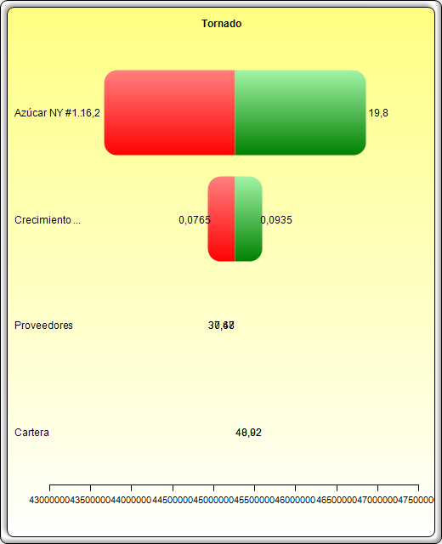
Tablas Tornado y Araña

Resumen Estadístico

Una de las herramientas de simulación más poderosas es la Tabla Tornado, ya que captura los impactos estadísticos de cada variable sobre el modelo resultante. Es decir, la herramienta impacta de manera automática cada variable precedente en el modelo que se ha especificado de antemano, captura las fluctuaciones sobre el modelo final del pronóstico o el resultado final, y organiza las perturbaciones categorizadas en orden de importancia. Precedentes son todas las entradas y las variables intermedias que afectan el modelo resultante. Por ejemplo, si el modelo consiste de A = B + C, donde C = D + E, entonces B, D, E son los precedentes para A (C no es un precedente ya que sólo es un valor de cálculo intermedio). El rango y el número de valores perturbados es especificado por el usuario y puede establecerse para probar valores extremos en lugar de pequeñas perturbaciones alrededor de los valores esperados. En ciertos casos, los valores extremos pueden tener un impacto desequilibrado mayor o menor (por ejemplo, no linealidades pueden ocurrir cuando se incrementa o disminuye una economía de escala y su alcance llega a valores mayores o menores de la variable) y sólo un rango mayor captura este impacto no lineal.
Una Tabla Tornado organiza todas las entradas que le dan forma al modelo, empezando con la variable de entrada que tiene el impacto más grande sobre los resultados. La tabla se obtiene afectando cada dato ingresado precedente en un rango consistente (por ejemplo, ±10% del caso base) una a la vez, y comparando sus resultados con el caso base. Una Tabla Araña, como su nombre lo indica, se asemeja a una araña con un cuerpo central y varias piernas saliendo de ella. La pendiente positiva indica una relación positiva, mientras que una pendiente negativa indica una relación negativa entre las variables relacionadas. Por lo tanto, las tablas arañas pueden utilizarse para visualizar relaciones lineales y no lineales. Las Tabla Tornado y Araña ayudan a identificar los factores críticos de éxito del resultado de una celda para poder identificar las entradas y simularlas. Las variables críticas identificadas que son inciertas son las únicas que no deben ser simuladas. No pierda su tiempo simulando variables que puedan ser inciertas o tienen poco impacto en los resultados.

Resultados

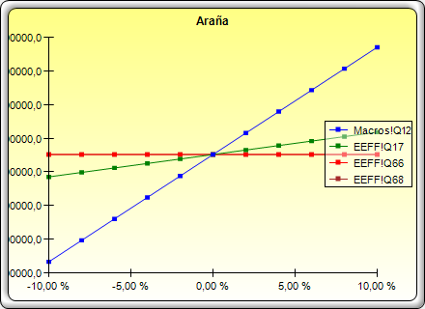
 | Valor Base: 45258841,3368107 |  |  | Cambio de Ingreso
Celda Precedente | Resultado Inferior | Resultado Superior | Rango de Efectividad | Ingreso Inferior | Ingreso Superior | Valor Caso Base
Macros!(Q12) Azúcar NY #11 (USD cents/lb) | 43,665,340 | 46,852,342 | 3,187,002 | 16.0 | 20.0 | 18.0
EEFF!(Q17) Crecimiento estimado venta nacional | 44,926,632 | 45,591,051 | 664,419 | 7.5% | 9.5% | 8.5%
EEFF!(Q68) Proveedores | 45,258,841 | 45,258,841 | - | 30.7 | 37.5 | 34.1
EEFF!(Q66) Cartera | 45,258,841 | 45,258,841 | - | 40.0 | 48.9 | 44.5

Tornado VPN
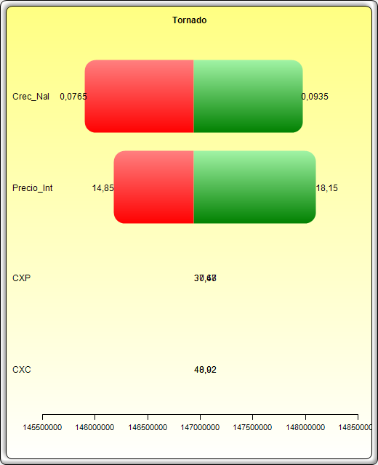
Tablas Tornado y Araña

Resumen Estadístico

Una de las herramientas de simulación más poderosas es la Tabla Tornado, ya que captura los impactos estadísticos de cada variable sobre el modelo resultante. Es decir, la herramienta impacta de manera automática cada variable precedente en el modelo que se ha especificado de antemano, captura las fluctuaciones sobre el modelo final del pronóstico o el resultado final, y organiza las perturbaciones categorizadas en orden de importancia. Precedentes son todas las entradas y las variables intermedias que afectan el modelo resultante. Por ejemplo, si el modelo consiste de A = B + C, donde C = D + E, entonces B, D, E son los precedentes para A (C no es un precedente ya que sólo es un valor de cálculo intermedio). El rango y el número de valores perturbados es especificado por el usuario y puede establecerse para probar valores extremos en lugar de pequeñas perturbaciones alrededor de los valores esperados. En ciertos casos, los valores extremos pueden tener un impacto desequilibrado mayor o menor (por ejemplo, no linealidades pueden ocurrir cuando se incrementa o disminuye una economía de escala y su alcance llega a valores mayores o menores de la variable) y sólo un rango mayor captura este impacto no lineal.
Una Tabla Tornado organiza todas las entradas que le dan forma al modelo, empezando con la variable de entrada que tiene el impacto más grande sobre los resultados. La tabla se obtiene afectando cada dato ingresado precedente en un rango consistente (por ejemplo, ±10% del caso base) una a la vez, y comparando sus resultados con el caso base. Una Tabla Araña, como su nombre lo indica, se asemeja a una araña con un cuerpo central y varias piernas saliendo de ella. La pendiente positiva indica una relación positiva, mientras que una pendiente negativa indica una relación negativa entre las variables relacionadas. Por lo tanto, las tablas arañas pueden utilizarse para visualizar relaciones lineales y no lineales. Las Tabla Tornado y Araña ayudan a identificar los factores críticos de éxito del resultado de una celda para poder identificar las entradas y simularlas. Las variables críticas identificadas que son inciertas son las únicas que no deben ser simuladas. No pierda su tiempo simulando variables que puedan ser inciertas o tienen poco impacto en los resultados.

Resultados

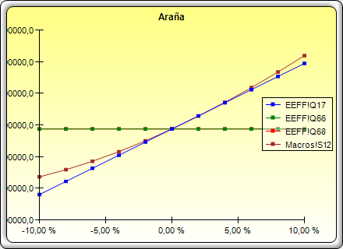
 | Valor Base: 146937073,615179 |  |  | Cambio de Ingreso
Celda Precedente | Resultado Inferior | Resultado Superior | Rango de Efectividad | Ingreso Inferior | Ingreso Superior | Valor Caso Base
EEFF!(Q17), Crecimiento_Nacional | 145,901,022 | 147,973,126 | 2,072,104 | 7.7% | 9.4% | 8.5%
Macros!(S12), Precio_Internacional | 146,180,702 | 148,096,013 | 1,915,311 | 14.9 | 18.2 | 16.5
EEFF!(Q68), Dias_Proveedores | 146,937,074 | 146,937,074 | 0 | 30.7 | 37.5 | 34.1
EEFF!(Q66), Dias_Cartera | 146,937,074 | 146,937,074 | 0 | 40.0 | 48.9 | 44.5

GRAFICAS
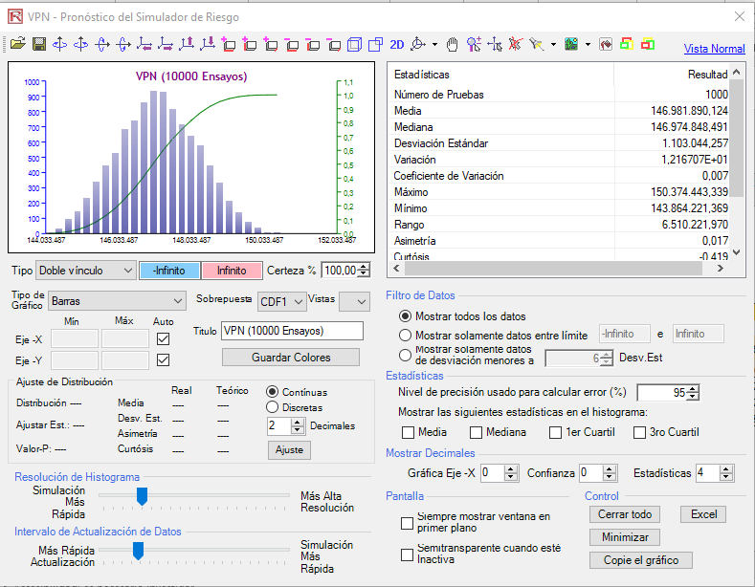
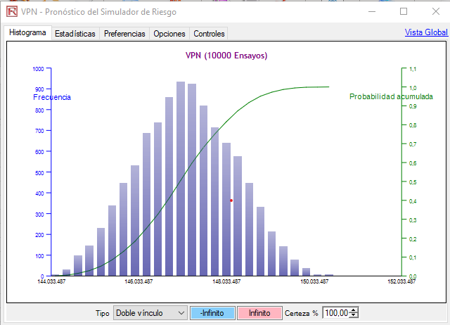
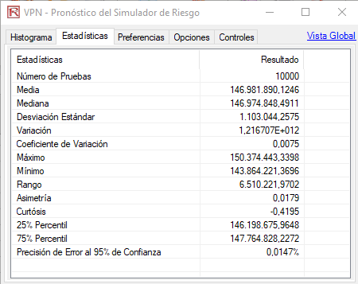
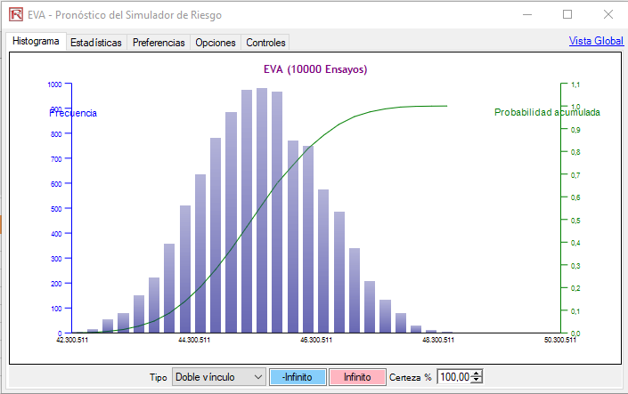
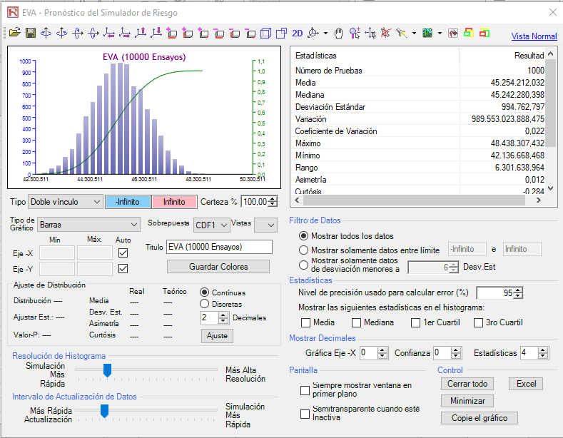
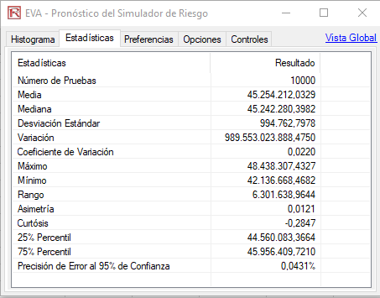
EVA (MM COP$) | 2019 | 2020 | 2021 | 2022 | 2023 | 2024 | 2025 | 2026 | 2027 | 2028 | 2030 | 2031 | 2032 | 2033 | 2034
EVA | 29,574 | 33905.974331 | 36042.276546 | 54082.290811 | 41855.083418 | 46577.869219 | 45258.841337 | 40335.244581 | 38632.641613 | 35716.495822 | 32576.850881 | 30056.139017 | 26768.710884 | 23501.390932 | 20256.498986

 | 2019 | 2020 | 2021 | 2022 | 2023 | 2024 | 2025 | 2026 | 2027 | 2028 | 2030 | 2031 | 2032 | 2033 | 2034
Z-SCORE | 1.51 | 1.58 | 1.82 | 1.93 | 1.82 | 1.78 | 1.77 | 1.81 | 1.84 | 1.88 | 1.91 | 1.95 | 1.99 | 2.03 | 2.07
Zona de Quiebra | 1.23 | 1.23 | 1.23 | 1.23 | 1.23 | 1.23 | 1.23 | 1.23 | 1.23 | 1.23 | 1.23 | 1.23 | 1.23 | 1.23 | 1.23
Zona Gris | 1.67 | 1.67 | 1.67 | 1.67 | 1.67 | 1.67 | 1.67 | 1.67 | 1.67 | 1.67 | 1.67 | 1.67 | 1.67 | 1.67 | 1.67
Zona Saludable | 1.1 | 1.1 | 1.1 | 1.1 | 1.1 | 1.1 | 1.1 | 1.1 | 1.1 | 1.1 | 1.1 | 1.1 | 1.1 | 1.1 | 1.1
Z-SCORE DE ALTMAN

